상품제안서
[탁상달력]250*190 금발색매직 | 상품코드: F25012

 |  |  |  |  |  |  | 02-412-0044 | www.easy1.co.kr
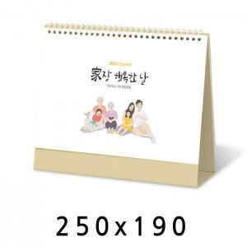

【상세/제작정보】 | ※ 기본 종이봉투는 따로 동봉되어 출고됩니다.

【인쇄/포장옵션】 | 금박, 은박 / 고급케이스

【공급단가】 | 수량 | 300~ | 500~ | 1,000~ | 3,000~ | 5,000~
*VAT별도 | 단가 | 1,720원 | 1,660원 | 1,610원 | 1,550원 | 1,490원

【상품 URL】 | http://www.easy1.co.kr/src/goods_detail.php?gdno=25012

